小佩
小佩系列产品报价单-2022-12-24 |  |  |  |  |  |  |  |  |  |  |  | 合计订单 | 0
物料图片 | 品名 | 规格型号 | R1物料编码 | 条形码 | 批发价 | 建议零售价 | 毛重（kg） | 箱规 | 订单 | 订单金额 | 备注 | 合计金额 | ￥0.00
 | 小佩宠物智能抗菌碗，小号 | 欧瓷白 | YPXP001 | 6931580100276 | 75 | 99 | 0.65 | 12台/箱 |  | ￥-
 |  | 小奶牛 | YPXP003 | 6931580100191 | 75 | 99 | 0.65 | 12台/箱 |  | ￥-
 | 小佩M2-15°罐头喂食碗白色 | 160*160*72mm | 2151802001 | 6931580102966 | 19 | 29 | 0.15 | 1箱=24个 |  | ￥-
 | 小佩M2-15°罐头喂食碗蓝色 |  | 2151802001 | 6931580102966 | 19 | 29 | 0.15 | 1箱=24个 |  | ￥-
 | 小佩M2-15°罐头喂食碗白色 | 180*180*83mm | SPNC3259 | 6931580102973 | 19 | 29 | 0.20 | 1箱=24个 |  | ￥-
 | 小佩M2-15°罐头喂食碗蓝色 |  | SPNC3259 | 6931580102973 | 19 | 29 | 0.20 | 1箱=24个 |  | ￥-
 | 小佩智能饮水机EVERSWEET | 白色 | YPXP065 | 6931580100405 | 160 | 239 | 0.00 | 8台/箱 |  | ￥- | 停产，售完即止
 |  | 天使蓝 | 2152413001 | 6931580101204 | 160 | 239 | 0.00 | 8台/箱 |  | ￥- | 停产，售完即止
 | 小佩10224智能饮水机（2代） | 白色 | YPXP072 | 6931580102249 | 140 | 199 | 1.25 | 8台/箱 |  | ￥- | 停产，售完即止
 | 饮水机前置海绵4片装（带支架） | —— | YPXP041 | 6931580100481 | 5.5 | 7.9 | 0.00 | 4片装 |  | ￥- | 水泵前置海绵，保护水泵，对大杂质的过滤，防止进入水泵。建议定期清洗或更换海绵。
 | 小佩智能饮水机2代 无感应电款 |  | 2137226001 | 6931580106223 | 160 | 229 | 1.25
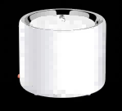 | 小佩10485宠物智能饮水机3代白色 |  | YPSJZ4736 | 6931580104854 | 220 | 298 | 1.85 | 1箱=8台 |  | ￥-
 | 小佩智能饮水机3代 无感应电款 |  | YPXP403 | 6931580106230 | 238 | 329 | 1.65 | 1箱=8台
 | 小佩10592智能饮水机SOLO深灰色 |  | YPDGM208 | 6931580105929 | 120 | 169 | 0.90 | 1箱=8台 |  | ￥-
 | 小佩10594智能饮水机SOLO墨绿色 |  | YPDGM209 | 6931580105943 | 120 | 169 | 0.90 | 1箱=8台 |  | ￥-
 | 小佩10595智能饮水机SOLO珊瑚橙 |  | YPDGM211 | 6931580105950 | 120 | 169 | 0.90 | 1箱=8台 |  | ￥- | 停产，售完即止 （2023.4.7）
 | 小佩宠物智能饮水机5MINI，陶瓷2L |  | 2137227001 | 6973293804522 | 215 | 299 | 3.00 |  |  | ￥-
 | 小佩10227饮水机滤芯托盘（1代转换使用） | —— | YPXP075 | 6931580102270 | 10 | 15 | 0.01 | 1箱=40盒 |  | ￥-
 | 小佩10496智能饮水机滤芯1片装（2、3代通用） |  | YPSJZ4737 | 6931580104960 | 18 | 24.9 | 0.05 | 1箱=64盒 |  | ￥-
 | 小佩10497智能饮水机滤芯5片装（2、3代通用） |  | 2149819001 | 6931580104977 | 72 | 99 | 0.25 | 1箱=20盒 |  | ￥-
 | 小佩智能饮水机5滤芯，1片装 |  | YPXP509 | 6973293803815 | 20 | 29.9 | 0.08 |  |  | ￥-
 | 小佩智能饮水机5滤芯，5片装 |  | YPXP508 | 6973293803860 | 84 | 116 | 0.38 |  |  | ￥-
 | 小佩10246清洁套装 | —— | SPNC4246 | 6931580102461 | 12 | 19.9 | 0.05 | 1箱=80卡 |  | ￥-
 | 小佩10590饮水机三插无感应电适配器5V (适用小佩3代、SOLO饮水机) |  | 2137228001 | 6931580105905 | 25 | 39 | 0.10 |  |  | ￥-
 | 小佩10591饮水机三插无感应电适配器12V （适用小佩1、2代饮水机） |  | 2137229001 | 6931580105912 | 25 | 39 | 0.10 |  |  | ￥-
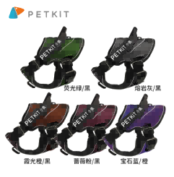
 | 小佩AIR胸背A1-S | 粉/黑 | 2152414001 | 6931580100528 | 95 | 179 | 0.20 |  |  | ￥-
 | 小佩AIR胸背A1- S | 灰/黑 | 2152415001 | 6931580100610 |  |  | 0.20 |  |  | ￥-
 | 小佩随行杯滤芯（2只/盒） | 黑色 | YPXP033 | 6931580101044 | 13 | 19.9 | 0.00 | 60包/1箱 |  | ￥- | 停产，售完即止
 | 小佩宠物多功能防溢餐垫（西瓜红）34*46*2 | 西瓜红 | YPXP034 | 6931580101136 | 35 | 49 | 0.40 | 30片/箱 |  | ￥- | 停产，售完即止
 | 小佩宠物多功能防溢餐垫（金属灰）34*46*2 | 金属灰 | YPXP036 | 6931580101129 | 35 | 49 | 0.40 | 30片/箱 |  | ￥-
 | 小佩宠物多功能防溢餐垫（天使蓝）34*46*2 | 天使蓝 | YPXP035 | 6931580101143 | 35 | 49 | 0.40 | 30片/箱 |  | ￥-
 | 小佩宠物智能喂食器SOLO | 墨绿色 | YPRYPXP007 | 6973293802221 | 290 | 399 | 1.60 |  |  | ￥-
 |  | 珊瑚橙 | YPRYPXP008 | 6973293802177 | 290 | 399 | 1.60 |  |  | ￥-
 |  | 金属灰 | YPRYPXP009 | 6973293802276 | 290 | 399 | 1.60 |  |  | ￥-
 | 小佩智能喂食器5.9L（天使蓝） | 天使蓝 | YPAL0044 | 6931580101112 | 670 | 998 | 0.00 | 2台/箱 |  | ￥- | 暂时❓停产，12月有货
 | 小佩智能喂食器5.9L（白色） | 白色 | YPAL0043 | 6931580101938 | 670 | 998 | 0.00 | 2台/箱 |  | ￥- | 暂时❓停产，12月有货
 | 喂食器专用干燥剂（5包/袋） | —— | YPXP044 | 6931580101280 | 9 | 14.9 | 0.15 | —— |  | ￥-
 | 金属碗版猫用喂食器 |  | SPJCJ002439 | 6973293800692 | 345 | 499 | 0.80 |  |  | ￥-
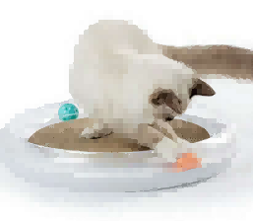 | 多功能猫抓板 |  | YPXP138 | 6931580101303 | 75 | 99 | 1.45 | 1箱=8盒 |  | ￥-
 | 猫抓板替换装 |  | 2152417001 | 3592331 | 20 | 29 | 0.25 | 1箱=16个 |  | ￥-
 | 替换装-薄荷球和铃铛球 |  | YPAL0048 | 6931580101310 | 20 | 29 | 0.05 | 1箱=32盒 |  | ￥-
 | 替换装猫薄荷5g瓶装 |  | YPAL0051 | 6931580101341 | 14 | 19.9 | 0.05 | 1箱=50支 |  | ￥-
 | 小佩10140智能冷暖窝 |  | YPXP046 | 6931580101402 | 600 | 899 | 0.00 | 1箱=1个 |  | ￥-
 | 小佩10140冷暖窝替换垫子 | 搭配冷暖窝使用 |  | 6931580101402 | 17 | 29 | #N/A | —— |  | ￥-
 | 小佩智能冷暖窝加绒垫子 | 墨绿色 |  |  | 23 | 39 | #N/A |  |  | ￥-
 | 小佩10611智能全屋净味器WIFI版 | 白色 | YPXP398 | 6931580106117 | 280 | 399 | 1.15 | 1箱=8个 |  | ￥-
 | 小佩10575浓缩净化液300ML(热带果香)1袋装 |  | YPXP400 | 6931580105752 | 50 | 89 | 0.35 | 1箱=40个 |  | ￥-
 | 小佩10612浓缩净化液300ML(热带果香)3袋装 |  | YPXP399 | 6931580106124 | 120 | 199 | 1.05 | 1箱=16个 |  | ￥-
 | 小佩别墅猫厕所 | 月牙白 | YPXP401 | 6931580106131 | 330 | 439 | 7.60 | 1箱=1个 |  | ￥-
 | 小佩10164玩趣森林狗玩具漏食S |  | YPXP053 | 6931580101648 | 23 | 39 | 0.00 | 1箱=30个 |  | ￥- | 停产，售完即止
 | 小佩10163玩趣森林狗玩具漏食M |  | YPXP056 | 6931580101631 | 25 | 45 | 0.00 | 1箱=30个 |  | ￥- | 停产，售完即止
 | 小佩10167玩趣森林狗玩具磨牙M |  | YPXP054 | 6931580101679 | 25 | 45 | 0.00 | 1箱=30个 |  | ￥- | 停产，售完即止
 | 小佩10165玩趣森林狗玩具发声M |  | YPXP055 | 6931580101655 | 25 | 45 | 0.00 | 1箱=30个 |  | ￥- | 停产，售完即止
 | 小佩10194玩趣森林狗玩具套装-M |  | YPXP071 | 6931580101945 | 75 | 129 | 0.00 | 1箱=10盒 |  | ￥- | 停产，售完即止
 | 小佩10195玩趣森林狗玩具套装-S |  | YPXP070 | 6931580101952 | 60 | 99 | 0.00 | 1箱=10盒 |  | ￥- | 停产，售完即止
 | 小佩(10158)15°可调式猫碗-单碗 |  | YPXP059 | 6931580101587 | 41 | 69 | 0.35 | 1箱=12个 |  | ￥-
 | 小佩(10159)15°可调式猫碗-双碗 |  | SPNC3262 | 6931580101594 | 53 | 89 | 0.60 | 1箱=8个 |  | ￥-
 | FCB1宠物陶瓷碗 | 浮樱粉 | 2137247001 | 6973293803921 | 34 | 49 | 0.38 | 1箱=18个 |  | ￥- | 新品
 |  | 浅草绿 | 2137248001 | 6973293803914 | 34 | 49 | 0.38 | 1箱=18个 |  | ￥-
 | 小佩10170智能净味器-白色 | 滤芯每片可用90天左右，具体以指示灯为准 | YPXP061 | 6931580101709 | 70 | 99 | 0.25 | 1箱=48个 |  | ￥-
 | 小佩10255智能净味器滤芯-阳光香子兰味 |  | YPXP067 | 6931580102553 | 24 | 39 | 0.05 | 1箱=80个 |  | ￥-
 | 小佩10191智能净味器滤芯2个装 |  | 2137230001 | 6931580101914 | 24 | 39 | 0.00 | 1箱=80盒 |  | ￥-
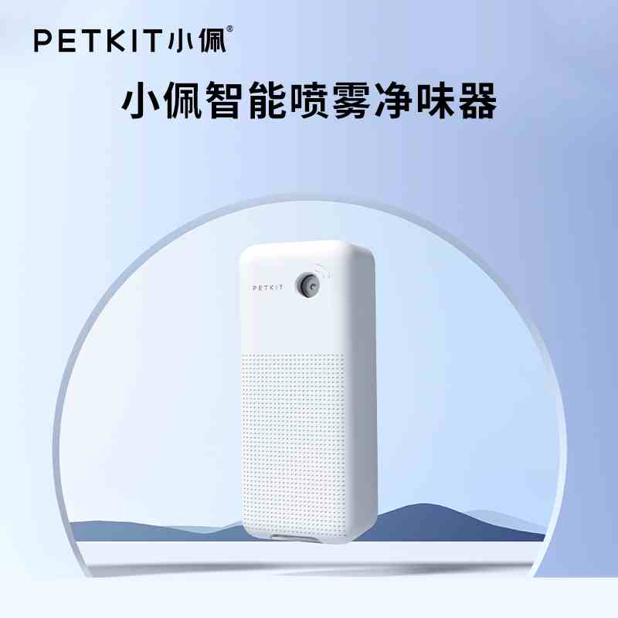 | 小佩宠物智能喷雾净味器 （自带净化液2瓶） | 白色 | 2137256001 | 6973293806052 | 143 | 199 | 0.00 | 1箱=20个 |  | ￥- | 新品
 | 小佩10189四季深睡床垫-麻灰-M号 |  | YPXP057 | 6931580101891 | 135 | 199 | 1.60 | 1箱=1个 |  | ￥-
 | 小佩10190四季深睡床垫-麻灰-L号 |  | YPXP058 | 6931580101907 | 185 | 269 | 2.60 | 1箱=1个 |  | ￥-
 | 小佩10192竹炭50片宠物尿片520*390mm |  | YPXP068 | 6931580101921 | 35 | 49 | 1.80 | 1箱=10包 |  | ￥-
 | 小佩10236随行拾便盒套装 |  | YPXP087 | 6931580102362 | 14 | 19.9 | 0.10 | 1箱=80盒 |  | ￥-
 | 小佩10237拾便袋替换装（8卷*15个） |  | YPAL0057 | 6931580102379 | 20 | 29.9 | 0.25 | 1箱=60盒 |  | ￥-
 | 小佩10314感应式净味猫厕所（自带净味器） |  | YPXP076 | 6931580103147 | 280 | 399 | 5.50 | 1箱=2个 |  | ￥-
 | 小佩10252猫厕所专用猫砂铲 |  | YPMCXP001 | 6973293800289 | 13 | 19.9 | 0.10 | 1箱=24个 |  | ￥-
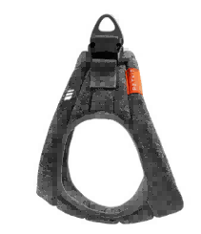 | 小佩10257轻型胸背XS | 胸围：40-45CM 颈围：35-40CM | YPXP081 | 6931580102577 | 60 | 99 | 0.20 | 1箱=70个 |  | ￥- | 1. 360º环绕一体；2. 超轻羽量体感；3. 自由呼吸面料；4. 支持整体机洗。
 | 小佩10258轻型胸背S | 胸围：45-52CM 颈围：40-47CM | SPJCJ000746 | 6931580102584 | 70 | 129 | 0.20 | 1箱=70个 |  | ￥-
 | 小佩10259轻型胸背M | 胸围：52-58CM 颈围：46-52CM | SPJCJ000747 | 6931580102591 | 75 | 149 | 0.20 | 1箱=70个 |  | ￥-
 | 小佩10260记忆棉深睡床垫换洗装深灰色M | 70X55X12.5CM | YPXP385 | 6931580102607 | 65 | 89 | 0.40 | 1箱=36个 |  | ￥- | 1.感温记忆棉床垫；2.静谧深海般的深睡体验；3.深度缓压、3D波形海绵支持、防滑；4.全拆卸、易清洗；5.真空压缩包装。
 | 小佩10262记忆棉深睡床垫换洗装粉灰色M |  | YPXP386 | 6931580102621 | 65 | 89 | 0.40 | 1箱=36个 |  | ￥-
 | 小佩10261记忆棉深睡床垫换洗装深灰色L | 90X70X16CM | YPXP387 | 6931580102614 | 85 | 119 | 0.60 | 1箱=36个 |  | ￥-
 | 小佩10263记忆棉深睡床垫换洗装粉灰色L |  | YPXP388 | 6931580102638 | 85 | 119 | 0.60 | 1箱=36个 |  | ￥-
 | 小佩N1-10266收纳式粘毛器套装（1卷） | 1卷 | YPAL0058 | 6931580102669 | 45 | 69 | 0.50 | 1箱=24套 |  | ￥-
 | 小佩N1补充装-10267收纳式粘毛器（3卷） | 3卷 | YPAL0059 | 6931580102676 | 11 | 16.9 | 0.20 | 1箱=48盒 |  | ￥-
 | 小佩10392飞织胸背 XS基础款-灰色 | 颈围35-40cm 胸围40-45cm | YPXP117 | 6931580103925 | 80 | 119 | 0.15 | 1箱=70个 |  | ￥-
 | 小佩10393飞织胸背S基础款-灰色 | 颈围40-46cm 胸围45-52cm | YPXP118 | 6931580103932 | 85 | 139 | 0.10 | 1箱=70个 |  | ￥-
 | 小佩10394飞织胸背M基础款-灰色 | 颈围46-52cm 胸围52-58cm | YPXP119 | 6931580103949 | 90 | 159 | 0.25 | 1箱=70个 |  | ￥-
 | 小佩10395飞织胸背L基础款-灰色 | 颈围52-58cm 胸围58-66cm | YPXP120 | 6931580103956 | 100 | 179 | 0.25 | 1箱=70个 |  | ￥-
 | 小佩10396飞织胸背黑豹XS漫威款 | 颈围35-40cm 胸围40-45cm | YPXP086 | 6931580103963 | 90 | 139 | 0.15 | 1箱=70个 |  | ￥- | 停产，售完即止
 | 小佩10397飞织胸背黑豹S漫威款 | 颈围40-46cm 胸围45-52cm | YPXP121 | 6931580103970 | 96 | 159 | 0.20 | 1箱=70个 |  | ￥- | 停产，售完即止
 | 小佩10398飞织胸背黑豹M漫威款 | 颈围46-52cm 胸围52-58cm | YPXP122 | 6931580103987 | 106 | 179 | 0.20 | 1箱=70个 |  | ￥- | 停产，售完即止
 | 小佩10399飞织胸背黑豹L漫威款 | 颈围52-58cm 胸围58-66cm | YPXP123 | 6931580103994 | 116 | 199 | 0.25 | 1箱=70个 |  | ￥- | 停产，售完即止
 | 小佩10403飞织胸背蜘蛛侠L漫威款 | 颈围52-58cm 胸围58-66cm | YPXP127 | 6931580104038 | 116 | 199 | 0.25 | 1箱=70个 |  | ￥- | 停产，售完即止
 | 小佩10421飞织胸背美国队长L漫威款 | 颈围52-58cm 胸围58-66cm | YPXP112 | 6931580104212 | 116 | 199 | 0.25 | 1箱=70个 |  | ￥- | 停产，售完即止
 | 小佩10429飞织胸背钢铁侠L漫威款 | 颈围52-58cm 胸围58-66cm | 2152421001 | 6931580104298 | 116 | 199 | 0.25 | 1箱=70个 |  | ￥- | 停产，售完即止
 | 小佩10425飞织胸背惊奇队长L漫威款 | 颈围52-58cm 胸围58-66cm | YPXP409 | 6931580104250 | 116 | 199 | 0.25 | 1箱=70个 |  | ￥- | 停产，售完即止
 | 小佩10407飞织胸背防护替换装（9片装） |  | YPSJZ4722 | 6931580104076 | 20 | 29.9 | 0.00 | 1箱=50盒,1大箱=20箱 |  | ￥-
 | 小佩10439流光伸缩牵引绳漫威版-灭霸 | 绳子长3m | YPXP150 | 6931580104397 | 258 | 369 | 0.75 | 1箱=20个 |  | ￥- | 停产，售完即止
 | 小佩10406流光伸缩牵引绳-白色 | 绳子长3m | YPXP152 | 6931580104069 | 206 | 289 | 0.75 | 1箱=20个 |  | ￥-
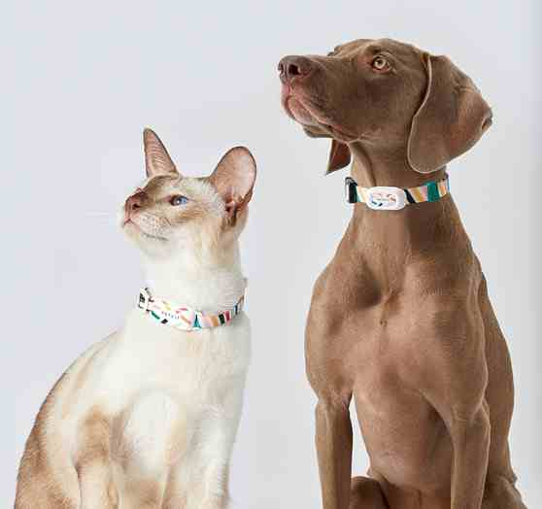 | 小佩宠物智能猫狗牌3代（猫款） | S:11-21CM | 2137251001 | 6973293805048 | 50 | 69 | 0.00 | 1箱=60个 |  | ￥- | 新品
 |  | M:21-33CM | 2137252001 | 6973293805529 | 50 | 69 | 0.00 | 1箱=60个 |  | ￥-
 | 小佩宠物智能猫狗牌3代（狗款） | S:24-35CM | 2137253001 | 6973293806458 | 50 | 69 | 0.00 | 1箱=60个 |  | ￥-
 |  | M:35-55CM | 2137254001 | 6973293806359 | 50 | 69 | 0.00 | 1箱=60个 |  | ￥-
 | 小佩10404宠物随行杯S400 -白色 | 400ml | YPXP091 | 6931580104045 | 38 | 59 | 0.25 | 1箱=40个 |  | ￥-
 | 小佩10405宠物随行杯S300 -白色 | 300ml | YPXP097 | 6931580104052 | 33 | 49 | 0.20 | 1箱=40个 |  | ￥- | 停产，售完即止
 | 小佩10388宠物随行杯S300 -蜘蛛侠 | 300ml | YPXP100 | 6931580103888 | 42 | 69 | 0.20 | 1箱=40个 |  | ￥- | 停产，售完即止
 | 小佩10390宠物随行杯S300 -黑豹 | 300ml | YPXP102 | 6931580103901 | 42 | 69 | 0.20 | 1箱=40个 |  | ￥- | 停产，售完即止
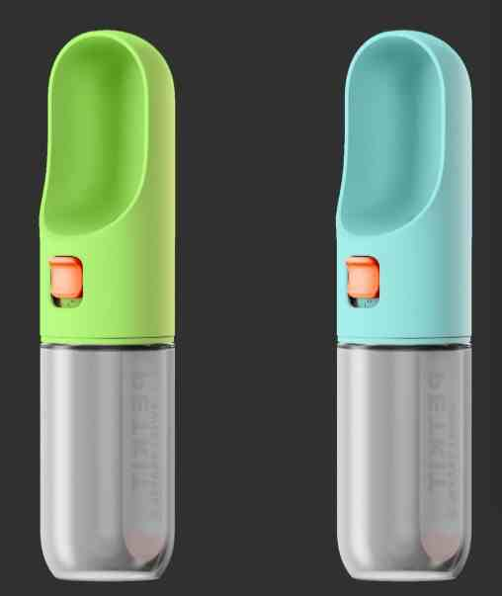 | 宠物户外随行杯 宝石蓝 | 400ml | 2137245001 | 6973293805284 | 45 | 69 | 0.25 | 1箱=40个 |  | ￥- | 新品
 | 宠物户外随行杯 苹果绿 | 400ml | 2137246001 | 6973293805338 | 45 | 69 | 0.25 | 1箱=40个 |  | ￥-
 | 小佩10535不锈钢双碗 |  | YPXP5201 | 6931580105356 | 80 | 109 | 0.70 | 1箱=8个 |  | ￥-
 | 宠物猫包xZONE | 蓝色 | YPXP505 | 6973293804867 | 185 | 259 | 1.50 | 1箱=1个 |  | ￥- | 新品
 | 小佩10326一次性吸水浴巾 | 20片（80*38cm） | 2139696001 | 6973454271019 | 35 | 50 | 0.65 | 1箱=24包 |  | ￥-
 | 小佩10328洗浴缸 | 水星 m90a 不锈钢-304，银色 长900mm*宽600mm*高450mm | 2152976001 | 6931580103284 | 8000 | —— | 0.00 | 1箱=1个 |  | ￥- | 预订后发货
 | 小佩10325智能烘干机 | 金星v54-3 金属，黑色 长520mm*宽420mm*高480mm | 2151803001 | 6931580103253 | 6500 | —— | 0.00 | 1箱=1个 |  | ￥- | 预订后发货
 | 浓缩净化液300ML 梨花香型 |  | SPJCJ002364 | 6973293800012 | 45 | 89 | 0.35 | 1箱=40盒 |  | ￥-
 | 浓缩净化液300ML 雪松香型 |  | SPJCJ002365 | 6973293800029 | 45 | 89 | 0.35 | 1箱=40盒 |  | ￥-
 | 浓缩净化液300ML3包装 梨花香型 |  | YPRYPXP001 | 6973293800296 | 120 | 199 | 1.05 | 1箱=16盒 |  | ￥-
 | 浓缩净化液300ML3包装 雪松香型 |  | YPRYPXP002 | 6973293800302 | 120 | 199 | 1.05 | 1箱=16盒 |  | ￥-
 | 小佩凝胶冰凉垫 天空蓝 |  | YPXP426 | 6931580106100 | 40 | 59 | 0.83 | 1箱=12个 |  | ￥-
 | 小佩智能全自动猫厕所 | 小佩T3白色 | YPXP425 | 6973293800241 | 1850 | 2699 | 15.00 | 1箱=1个 |  | ￥-
 | 小佩智能全自动猫厕所MAX（电商款）升级版（新） | 白色 | 2152971001 | 6973293806571 | 960 | 1198 | 10.00 | 1箱=1个 |  | ￥- | 不再供货，库存售完即止
 | 小佩智能全自动猫厕所控砂垫 | 双层 | SPJCJ002430 | 6973293800371 | 68 | 99 | 1.50 | 1箱=40 |  | ￥- | 停产，售完即止
 | 小佩全自动猫厕净化液替换装 | 4*50ML | YPXP10001 | 6973293800258 | 45 | 69 | 0.70 | 1箱=60 |  | ￥-
 | 小佩全自动猫厕便便袋替换装 | 1*20只 | YPXP10002 | 6973293800166 | 9 | 14.9 | 0.50 | 1箱=150 |  | ￥-
 | 小佩宠物记忆棉四季垫 | 定制色 | YPXP10004 | 6931580106094 | 40 | 59 | 0.83 | 1箱=12 |  | ￥-
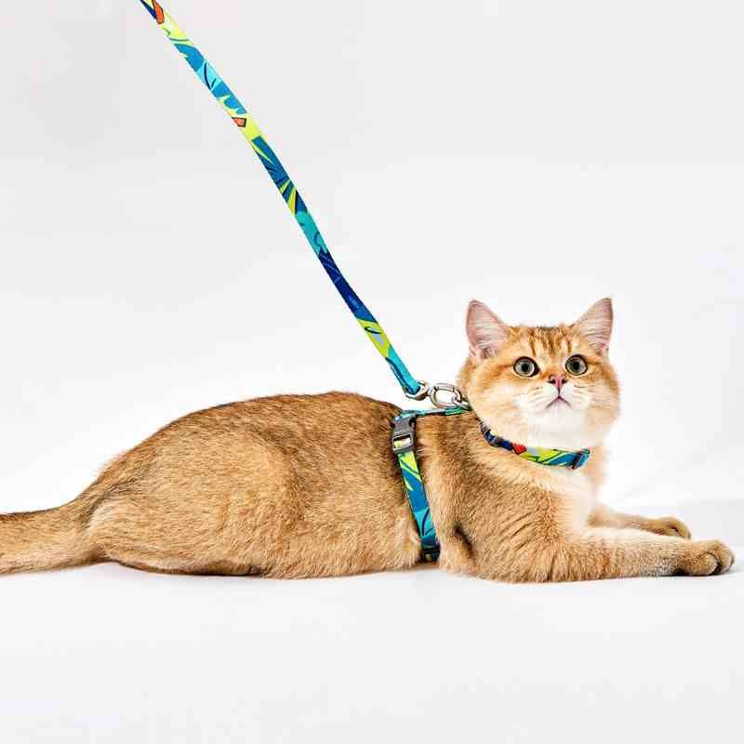 | 小佩宠物猫胸背牵引套装颈围：20*30CM 胸围：26*41CM 牵绳长度：122CM | 落霞粉 | SPJCJ002379 | 6973293801194 | 34 | 49.9 | 0.10 |  |  | ￥-
 |  | 灰岩蓝 | SPJCJ002380 | 6973293801231 | 34 | 49.9 | 0.10 |  |  | ￥-
 | 小佩宠物方形猫抓板 400*400*100MM | 梦幻极光 | SPJCJ002381 | 6973293801422 | 40 | 59 | 1.53 |  |  | ￥-
 | 小佩宠物斜梯猫抓板 260*260*345MM | 草木绿 | SPJCJ002386 | 6973293801057 | 27 | 39 | 1.53 |  |  | ￥-
 | 小佩宠物云朵立柱猫爬架 | 淡雅色 (335*335*550MM) | SPJCJ002387 | 6973293801378 | 56 | 79 | 1.40 |  |  | ￥-
 | 小佩智能新风猫包暖绒垫 | 白色 (300*250*20MM) | SPJCJ002388 | 6973293801323 | 14 | 19.9 | 0.85 |  |  | ￥-
 | 小佩宠物背包xZONE | 灰色 | YPCXXP001 | 6973293802337 | 185 | 259 | 1.50 |  |  | ￥-
 |  | 蓝色 | YPXP505 | 6973293804867 | 185 | 259 | 1.50
 | 小佩波点陶瓷高脚碗，单碗 | 红底白点 | SPJCJ002442 | 6973293800760 | 27 | 39 | 0.38 |  |  | ￥-
 |  | 白底红点 | SPJCJ002443 | 6973293800777 | 27 | 39 | 0.38 |  |  | ￥-
 | 小佩波点陶瓷高脚碗，双碗 | 两色 | SPJCJ002444 | 6973293800791 | 42 | 59 | 0.76 |  |  | ￥-
 | 小佩宠物LED指甲剪 | 金属色 | YPMRHLXP001 | 6973293800807 | 27 | 39 | 0.15 |  |  | ￥-
 | 小佩宠物二合一电推剪 | 白色 | SPJCJ002445 | 6973293801309 | 66 | 89 | 0.30 |  |  | ￥-
 | 小佩宠物去毛针梳 | 白色 | YPXP512 | 6973293802894 | 40 | 59 | 0.10 |  |  | ￥-
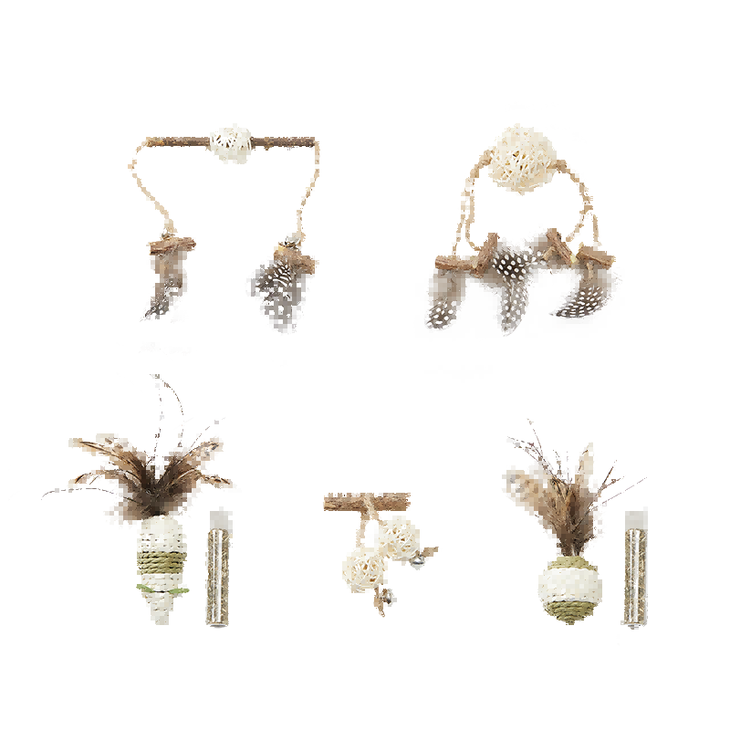 |  | 风铃 | SPJCJ002458 | 6973293801101 | 9 | 14.9 | 0.02 |  |  | ￥- | 停产，售完即止
 | 小佩智能行星喂食器，不锈钢 | 3L |  | 6973293800708 | 560 | 799 | #N/A |  |  | ￥-
 |  | 5L |  | 6973293800715 | 620 | 869 | #N/A |  |  | ￥-
 | 小佩宠物元气猫草罐 | 蛭石 | SPJCJ002436 | 6973293800586 | 10 | 14.9 | 0.05 |  |  | ￥-
 | 小佩弹弹逗猫棒 | 可替换 | SPJCJ002367 | 6973293800548 | 35 | 49 | 0.30 |  |  | ￥-
 | 小佩弹弹逗猫棒替换（3件） | 替换装 | SPJCJ002368 | 6973293800579 | 24 | 34.9 | 0.30 |  |  | ￥-
 | 小佩宠物炫彩车载安全带 | 一拖三 |  | 6973293802573 | 26 | 39 | #N/A |  |  | ￥-
 | 小佩智能无线饮水机（不锈钢） | 白色 | 2139979001 | 6973293807745 | 295 | 389 | 1.70 | 8个/箱 |  | ￥- |  | 新品
 | 小佩智能恒温加温器2 | 红色 | 2151807001 | 6973293808193 | 140 | 199 | 0.42 | 20个/箱 |  | ￥- |  | 新品
 | 小佩智能全自动猫厕所Max专用除臭小方 | 3片装 | 2151808001 | 6973293806564 | 35 | 49 | 0.00 | 60片/箱 |  | ￥-
 | 小佩智能全自动猫厕所控砂盒 | 白色 | 2151809001 | 6973293807301 | 145 | 199 | 0.00 | 1个/箱 |  | ￥-
 | 小佩全自动猫厕所Max专用高科技硅胶三防垫 | 灰色 | 2151810001 | 6973293808025 | 80 | 109 | 0.00 | 100个/箱 |  | ￥-
 | 小佩智能全自动猫厕所长续航滤砂网 | 紫色 | 2151811001 | 6973293807363 | 35 | 49 | 0.00 | 20个/箱 |  | ￥-
 | 小佩宠物智能新风猫包 | 落霞粉 | 2148283001 | 6973293808506 | 290 | 369 | 1.65 | 1个 |  | ￥-
 | 小佩-宠物智能喂食器SOLO | 白色 | 2151322001 | 6975069300597 | 290 | 399 | 1.60 |  |  | ￥-
 | 小佩智能无线水泵饮水机solo2 | 白色 | 2153511001 | 6973293808896 | 235 | 289 | 0.80 |  |  | ￥-
 | 小佩智能新风猫包2 | 沙漠迷彩 | 2157155001 | 6975069300917 | 290 | 369 | 2.05 | 1个/箱 |  | ￥-

